reportedsp
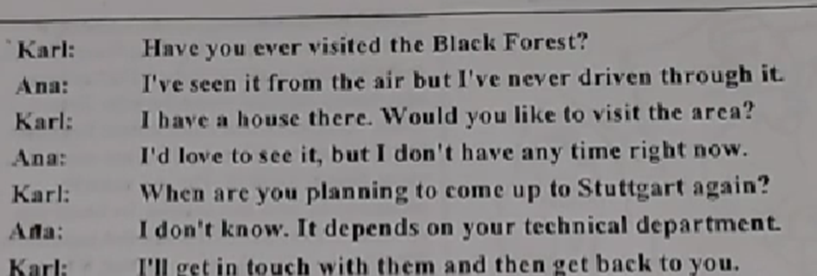
story | sentence | direct | reported
karl and Ana | 1 | Karl: Have you ever visited the Black forest? | Karl asked Ana her if she had ever visited the Black Forest.
karl and Ana | 2 | Anna: I've seen it from the air but I've never driven through it | Anna said that she had seen it from the air, but she had never driven trought it.
karl and Ana | 3 | Karl: I have a house there.Would you like to visit the area? | Karl said that he had a house there and he asked if she would like to visit the area.
karl and Ana | 4 | Ana: I'd love to see it, but i don't have any time right now. | Anna said that she would love to see it, but she said she did't have any time time right then.( at that time)
karl and Ana | 5 | Karl: When are you planning to come up to Stuttgart again? | Karl asked her when she was plannig to go to stturgart again.
karl and Ana | 6 | Ana: I don't know it depends on your technical department. | Anna said that she didn't know and it depended on his thecnical department.
karl and Ana | 7 | Karl: I'll get in touch with them and then get back to you. | She said thad she would get in touch with them and get back to him.
Natasha and André | 1 | Natasha: Will you be at the airport to pick me up? | She asked him if he would be at the airport to pick her up.
Natasha and André | 2 | Andre: The whole family will be there | she said that the whole family would be there
Natasha and André | 3 | Natasha: You make me fell like a foreign dignitary. | She said they made her feel like a foreing dignitary
Natasha and André | 4 | Andre: We're all looking forward to seeing you. | he said that they were all looking forward to seeing her
Natasha and André | 5 | Natasha: But do your parents remember me? | She asked him if his parents remebered her?
Natasha and André | 6 | Andre: Of course they do.You were their favorite niece back in Moscow. | He said that they certanly did. She had been their favorite nice back in Moscow.

